상품제안서
강아지발매트 | 상품코드: S11467

 |  |  |  |  |  |  | 02-713-8555 | www.synergygift.co.kr
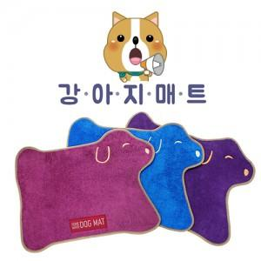 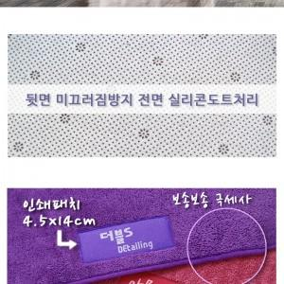

【상세/제작정보】 | 기본수량 미만 주문시 15,000원의 인쇄비가 추가됩니다.

【인쇄/포장옵션】 | 실크 / 종이케이스

【공급단가】 | 수량 | 150~ | 500~ | 1,000~ | 2,000~ | 3,000~
*VAT별도 | 단가 | 3,920원 | 3,770원 | 3,630원 | 3,480원 | 3,390원

【상품 URL】 | https://www.synergygift.co.kr:443/src/goods_detail.php?gdno=6168

